상품제안서
가르시아 75 심플 자동 골프우산 | 상품코드: S07892

 |  |  |  |  |  | 02-713-8555 | www.synergygift.co.kr
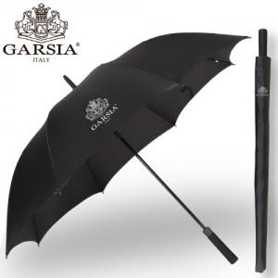

【상세/제작정보】 | 손잡이 인쇄 50개 미만은 15,000원의 인쇄비가 추가(실크인쇄), 원단 100개 기준 400원씩 추가, 100개 미만은 제판비 4만원 인쇄비가 추가됩니다.

【인쇄/포장옵션】 | 실크 / 포장불가능

【공급단가】 | 수량 | 50~ | 300~ | 1,000~ | 2,000~
*VAT별도 | 단가 | 8,780원 | 8,450원 | 8,130원 | 7,800원

【상품 URL】 | https://www.synergygift.co.kr:443/src/goods_detail.php?gdno=13819

